Monitörler
CASPER 18.5" LED-DVI
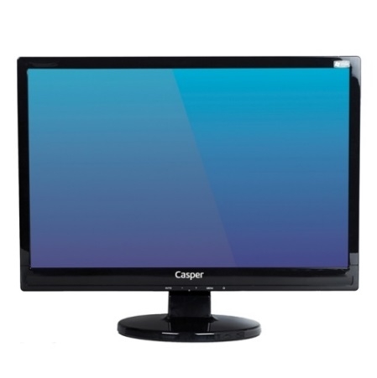
EKRAN BOYUTU | 18,5" Wide DVI
PARLAKLIK | 200cd/m²
KONTRAST ORANI | 700:1
MAX. ÇÖZÜNÜRLÜK | 1360X768
BAĞLANTI ŞEKLİ | VGA/DVI
TEPKİME SÜRESİ | 5ms
RENK | 16,7 Milyon
Diğer | DVI desteği
Peşin Fiyatı | 125.-USD + KDV

